写真
測定場所 | 相馬郡飯舘村大倉字松ケ平 地内ほか

No.1 |  | No.2 | No.3

No.4 |  | No.5 | No.6

No.7 |  | No.8 | No.9

No.10 |  | No.11 | No.12

No.13 |  | No.14 | No.15

測定場所 | 相馬郡飯舘村大倉字松ケ平 地内ほか

No.16 |  | No.17 | No.18

No.19 |  | No.20 | No.21

No.22 |  | No.23 | No.24

No.25 |  | No.26 | No.27

No.28 |  | No.29 | No.30

測定場所 | 相馬郡飯舘村大倉字松ケ平 地内ほか

No.31 |  | No.32 | No.33

No.34 |  | No.35 | No.36

No.37 |  | No.38 | No.39

No.40 |  | No.41 | No.42

No.43 |  | No.44 | No.45

測定場所 | 相馬郡飯舘村大倉字松ケ平 地内ほか

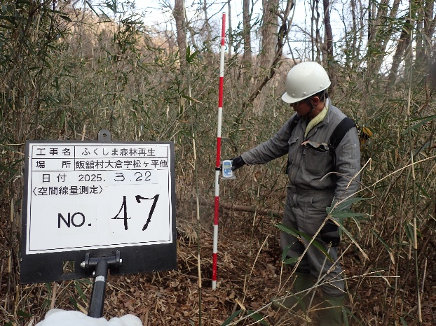
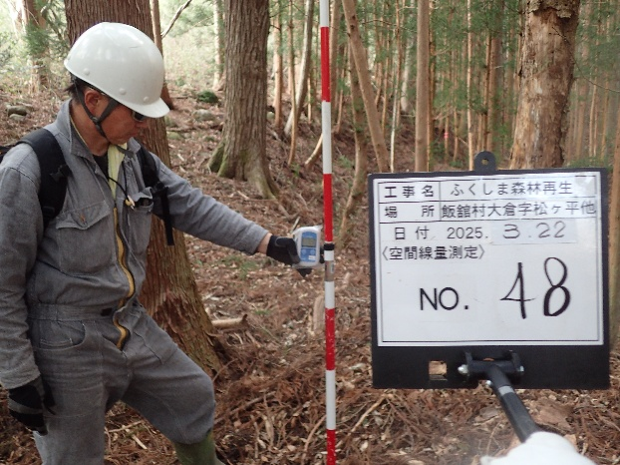

No.46 |  | No.47 | No.48

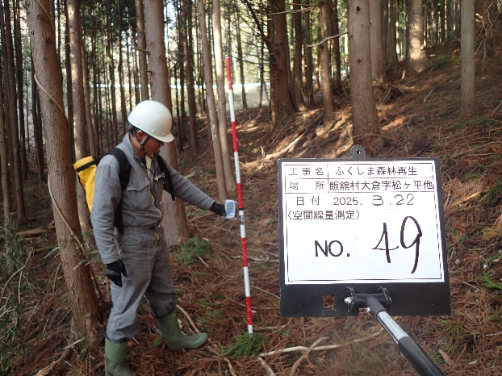
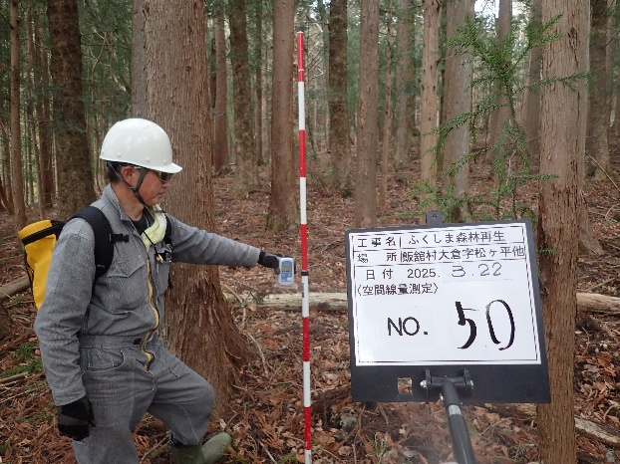

No.49 |  | No.50 | No.51

No.52 |  | No.53 | No.54

No.55 |  | No.56 | No.57

No.58 |  | No.59 | No.60

測定場所 | 相馬郡飯舘村大倉字松ケ平 地内ほか

No.61 |  | No.62 | No.63

No.64 |  | No.65 | No.66

No.67 |  | No.68 | No.69

測定場所 | 相馬郡飯舘村大倉字松ケ平 地内ほか

No.70

No.28 |  | No.43 | No.65

